AD-SST-FO-36
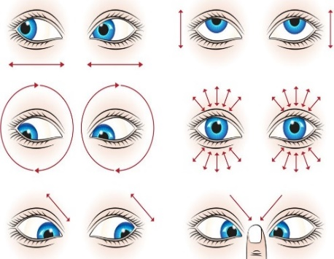
 | FORMATO INDIVIDUAL DE PAUSAS ACTIVAS |  | CÓDIGO | SST-FO-36
 |  |  | VERSIÓN | 02
 |  |  | FECHA ÚLTIMA REVISIÓN | 2024-03-01
 |  |  | PÁGINA | 1 DE 1
MES: | NOMBRE COMPLETO | CARGO:
# DÍA ->
9:00A.M.
10:00 A.M.
11:00 A.M
12:00 P.M.
1:00 P.M.
2:00 P.M.
3:00 P.M.
4:00 P.M.
5:00 P.M.
# DÍA ->
9:00A.M.
10:00 A.M.
11:00 A.M
12:00 P.M.
1:00 P.M.
2:00 P.M.
3:00 P.M.
4:00 P.M.
5:00 P.M.

